Notas
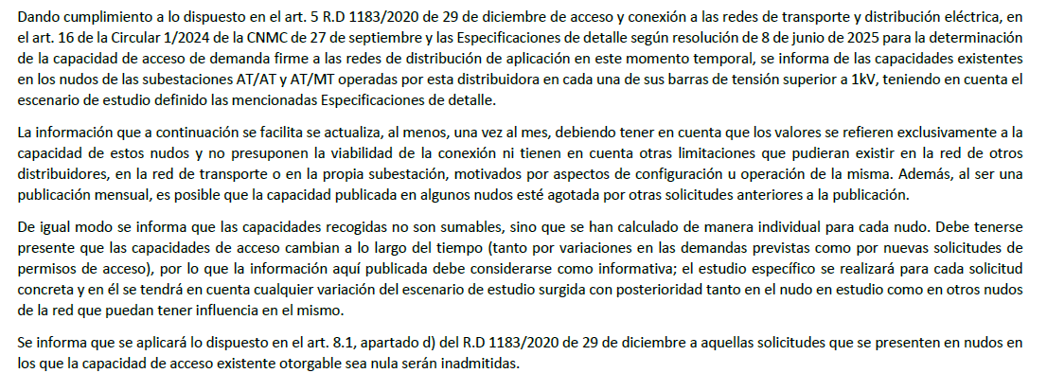
Fecha de publicación: | 2026-07-01 | Hora: | 10:00:00 | - | Vigente

